상품제안서
로지텍 인체공학 키보드 마우스 WAVE KEYS 콤보세트 | 상품코드: S47322

 |  |  |  |  |  |  | 02-713-8555 | www.synergygift.co.kr
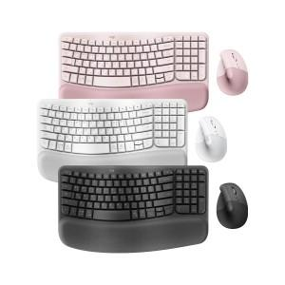

【상세/제작정보】 | <p><span style="font-size: 16px;">​</span>​​​​</p>

【인쇄/포장옵션】 | 레이저 / 포장불가능

【공급단가】 | 수량 | 10~ | 100~ | 200~ | 300~ | 500~
*VAT별도 | 단가 | 135,000원 | 131,760원 | 126,360원 | 123,120원 | 108,780원

【상품 URL】 | https://www.synergygift.co.kr:443/src/goods_detail.php?gdno=47322

